CHECK LIST COMEX
 | PROGRAMA DE INTERNACIONALIZACIÓN EMPRESARIAL
CHECK LIST COMEX: CONCEPTOS BÁSICOS

TEMÁTICA | SUBTEMAS | FECHA REVISIÓN | VALIDACIÓN | LINKS DOCUMENTOS SOPORTES | OBSERVACIONES
¿Qué es una exportación? ¿Qué es un exportador? | Concepto | 12/09/2023 | Finalizado
 | Generalidades |  | Finalizado
 | Beneficios y riesgos |  | Finalizado
 | Clasificación arancelaria |  | Finalizado |  | Clasificación Arancelaria Enviada
 | Aranceles |  | Finalizado
 | Vistos buenos y entidades que los otorgan |  | Finalizado
Flujograma de exportación | Paso a paso de un proceso de exportación: Antes, durante y después | 28/09/2023 | Finalizado
 | Vistos Buenos y entidades que los otorgan |  | Finalizado
 | Principales actores |  | Finalizado
Medios de pago | Actores del proceso | 28/09/2023 | Finalizado
 | Principles medios de pago empleados |  | Finalizado
 | Reintegro de divisas: ¿qué es y cómo lo hago? |  | Finalizado
Solución de conflictos | ¿Qué conflictos pueden surgir? | 28/09/2023 | Finalizado
 | Entidades nacionales e internacionales dispuestas a solucionar conflictos |  | Finalizado
 |  |  | Finalizado
 | Costo de cada proceso |  | Finalizado
 | Ventajas y desventajas de los distintos medios de solución de conflictos |  | Finalizado
 |  |  | Finalizado
Contratos de compraventa internacional | ¿Qué son y para qué sirven? | 28/09/2023 | Finalizado |  | Se envia Material de apoyo con el fin de fortalecer conocimientos.
 | Beneficios y ventajas de utilizarlos |  | Finalizado |  | Se envia Material de apoyo con el fin de fortalecer conocimientos.
 | Elementos básicos de un contrato internacional |  | Finalizado |  | Se envia Material de apoyo con el fin de fortalecer conocimientos.
 | Ejemplos de contratos |  | Finalizado |  | Se envia Material de apoyo con el fin de fortalecer conocimientos.
Procolombia | Herramienta de exportación. | 2023-10-26
E-commerce | ¿Qué es el E-commerce? | 2023-10-26 | Finalizado
 | Ventajas del Comercio Electrónico |  | Finalizado
 | Tipos de comercio electrónico |  | Finalizado
 | Modelo de E-commerce |  | Finalizado
 | Estratégias para hacer E-commerce |  | Finalizado
 | Errores que afectan las ventas en el E-commerce |  | Finalizado
 | Logistica inversa |  | Finalizado
 | Claves para el E-commerce en Colombia |  | Finalizado
Material de apoyo: Modulos de alistamiento exportador ESTRATEGIA COMERCIAL (Aliado: Procolombia) | Participación en eventos internacionales |  | Finalizado
 | Preparación de una cita de negocios |  | Programado
 | Prospección de clientes
 | Propuesta comercial
 | Pitch comercial |  | Finalizado
 | Negociación efectiva

EVIDENCIAS FOTOGRÁFICAS

FLUJOGRAMA EXPO
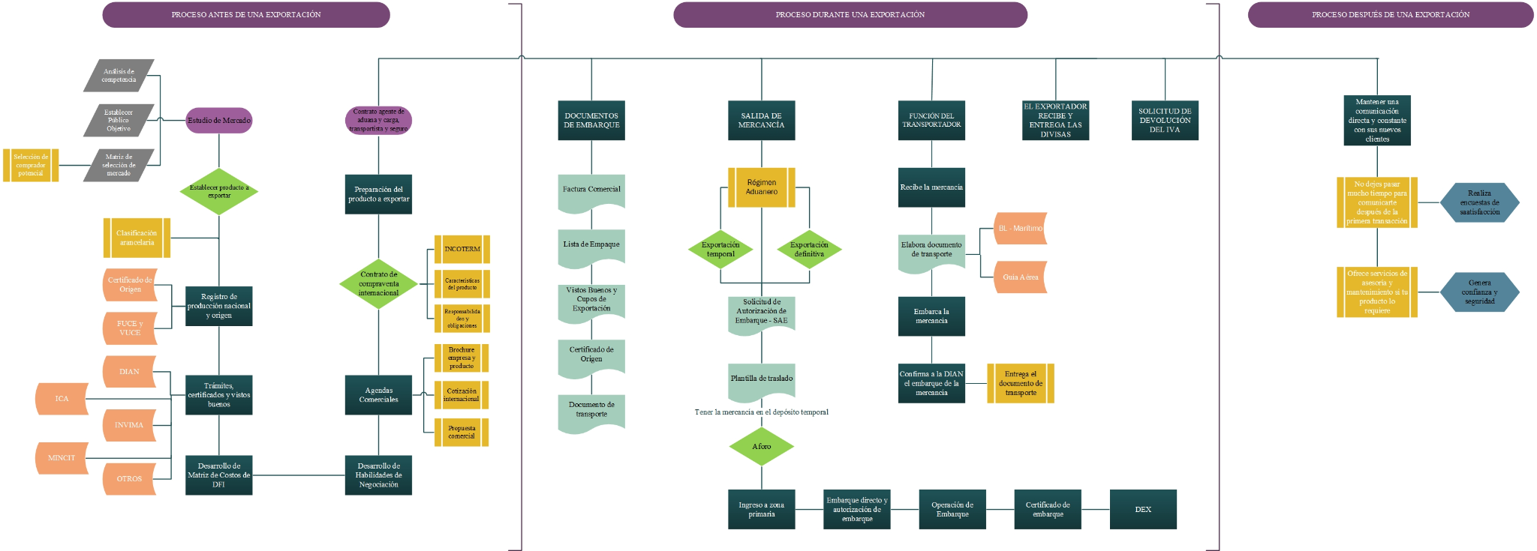
PROGRAMA DE INTERNACIONALIZACIÓN EMPRESARIAL

